상품제안서
넥센 세인트나인 Q 소프트 6구(3pc) | 상품코드: F08575

 |  |  |  |  |  |  | 02-412-0044 | www.easy1.co.kr
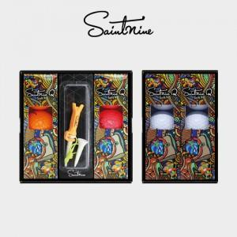

【상세/제작정보】

【인쇄/포장옵션】 | 실크 / 포장지포장

【공급단가】 | 수량 | 50~ | 100~ | 300~ | 1,000~ | 2,000~
*VAT별도 | 단가 | 21,280원 | 20,520원 | 19,760원 | 19,000원 | 18,240원

【상품 URL】 | https://easy1.co.kr:443/src/goods_detail.php?gdno=8575

